Sheet1
1. Git 이란
 | Git의 공식 명칭은 분산 버전 관리 시스템(VCS:Version control system)이다.
 | Git은 버전 관리 시스템으로, 시간이 지남에 따라 파일의 변경 사항을 추적하는 도구입니다.

2. Git 사용 목적
 | 버전 관리를 할 수 있다.
 | 협업(Collaboration)에 용이하다.
 | 백업 (Back up) 을 통해 실수로 인해 파일의 지워졌거나 수정이 필요할 시 Recovery가 가능하다.

3. Git의 차이점
 | 스냅샷 작동방식 | 델타 작동방식
 | 변동이 생겼을때 파일의 상태 "전체"를 저장한다 | 변동이 생겼을때 "변화된 사항"만 저장한다
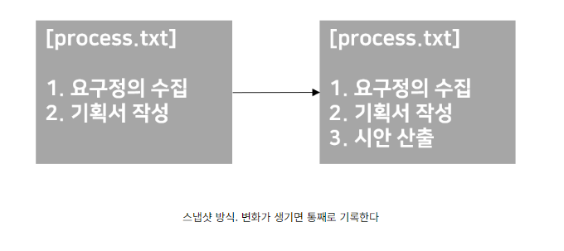
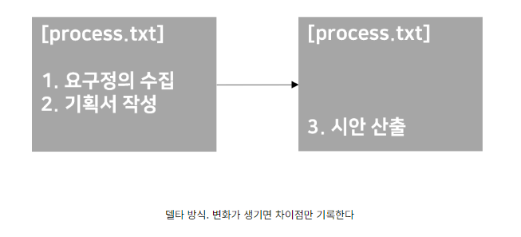

version10의 모습이 보고싶다면 바로 불러와진다 |  | version10의 모습이 보고싶으면 1~10까지의 변화를 연산해야한다

3. Git Hub
 | git 저장소(repository) 서버를 대신 유지 및 관리해주는 서비스라고 할 수 있다.

